标等辅料
睿颢辅料集团 RELAYPACKAGINGGROUP
上海市闵行区兴梅路485号中环科技园1213室
Tel:+86 186 2100 3060 Email: alice@recallever.com

辅料采购单 DEFACTO ORDER FORM
服装款号 | 辅料编号 | 插入图片 | 辅料描述 | 用途 |  |  |  |  |  |  | 总计 | 备注
 |  |  |  |  | 12-18 M | 18-24 M | 24-36 M | 3/4 Y | 4/5 Y | 5/6 Y
C5301A5 | 21 AULTH10168 | 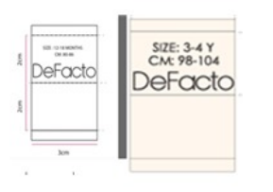 | DF KIDS&BABY SIZE WOVEN LABEL | 主标&尺码标（织标） | 560 | 560 | 1110 | 1110 | 1110 | 1110 | 5560
C5301A5 | 21 AULTH09845 |  | DF PRICE HANGTAG | 价格牌 | 560 | 560 | 1110 | 1110 | 1110 | 1110 | 5560
C5301A5 | 21 AULTH10098 | 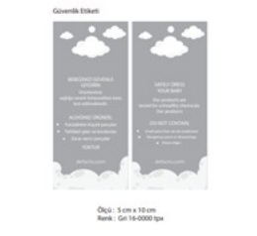 | DF BABY GÜVENLİK KARTI | 童装吊牌 | 560 | 560 | 1110 | 1110 | 1110 | 1110 | 5560
C5301A5 | StampSticker |  | 参考图稿 | 条码标 |  |  |  |  |  |  |  | 根据 每个码数量 放2-3% 损耗
C5301A5 |  |  | care label | 洗标 |  |  |  |  |  |  | 5560
季节/系列: | 25 AU |  |  |  | 下单日期: |  | 2025-12-24
下单公司(中文): |  |  |  |  | 电话:
下单公司(英文): | NANJING MAYFAIR GARMENTS CO., LTD.
收件公司名: 送货地址: 收件人: 电话:
预计收货日期:
注意事项:
1. 请按比例加损耗, 建议最少加2.5%损耗
2. 若货品不符或损坏、瑕疵等情况，请于七天内提供 照片及原因 给我们，我们会跟据有关情况尽快与你联络及处理。
3. 以免交期延误, 请贵司尽快安排付款, 当收到货款后, 我们会马上寄出货品, 谢谢

